材料及结果
材料信息梳理表
 | 市内户口迁移
序号 | 元素名称 | 元素说明
1 | 移入本人本市其他房屋
2 | 投靠亲属

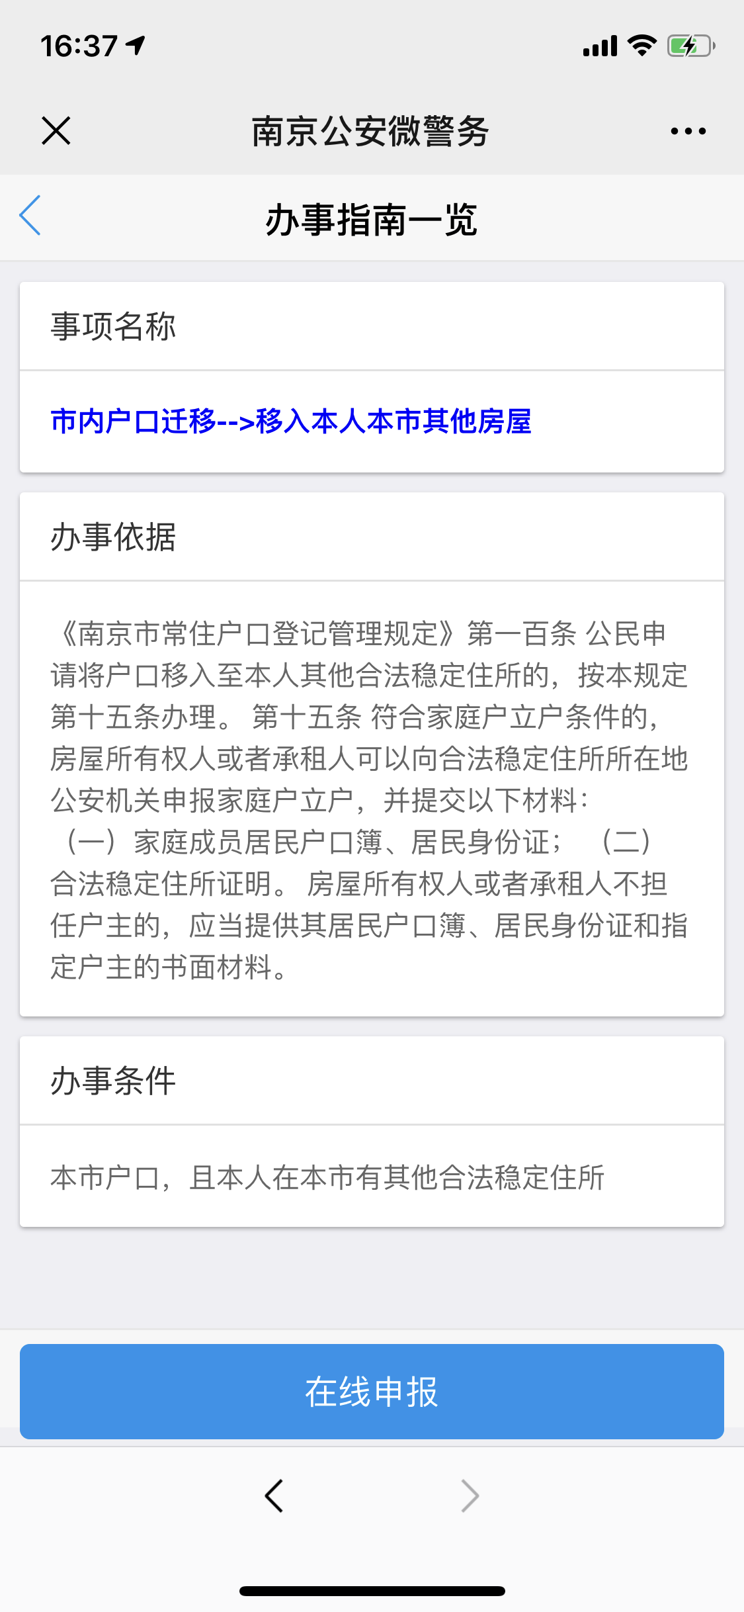

 | 办事指南一览
序号 | 元素名称 | 元素说明
1 | 事项名称
2 | 办事依据
3 | 办事条件

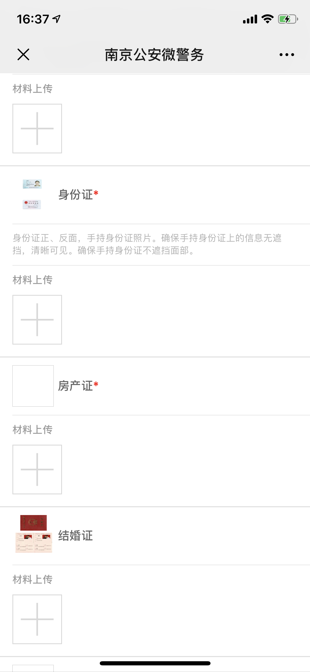
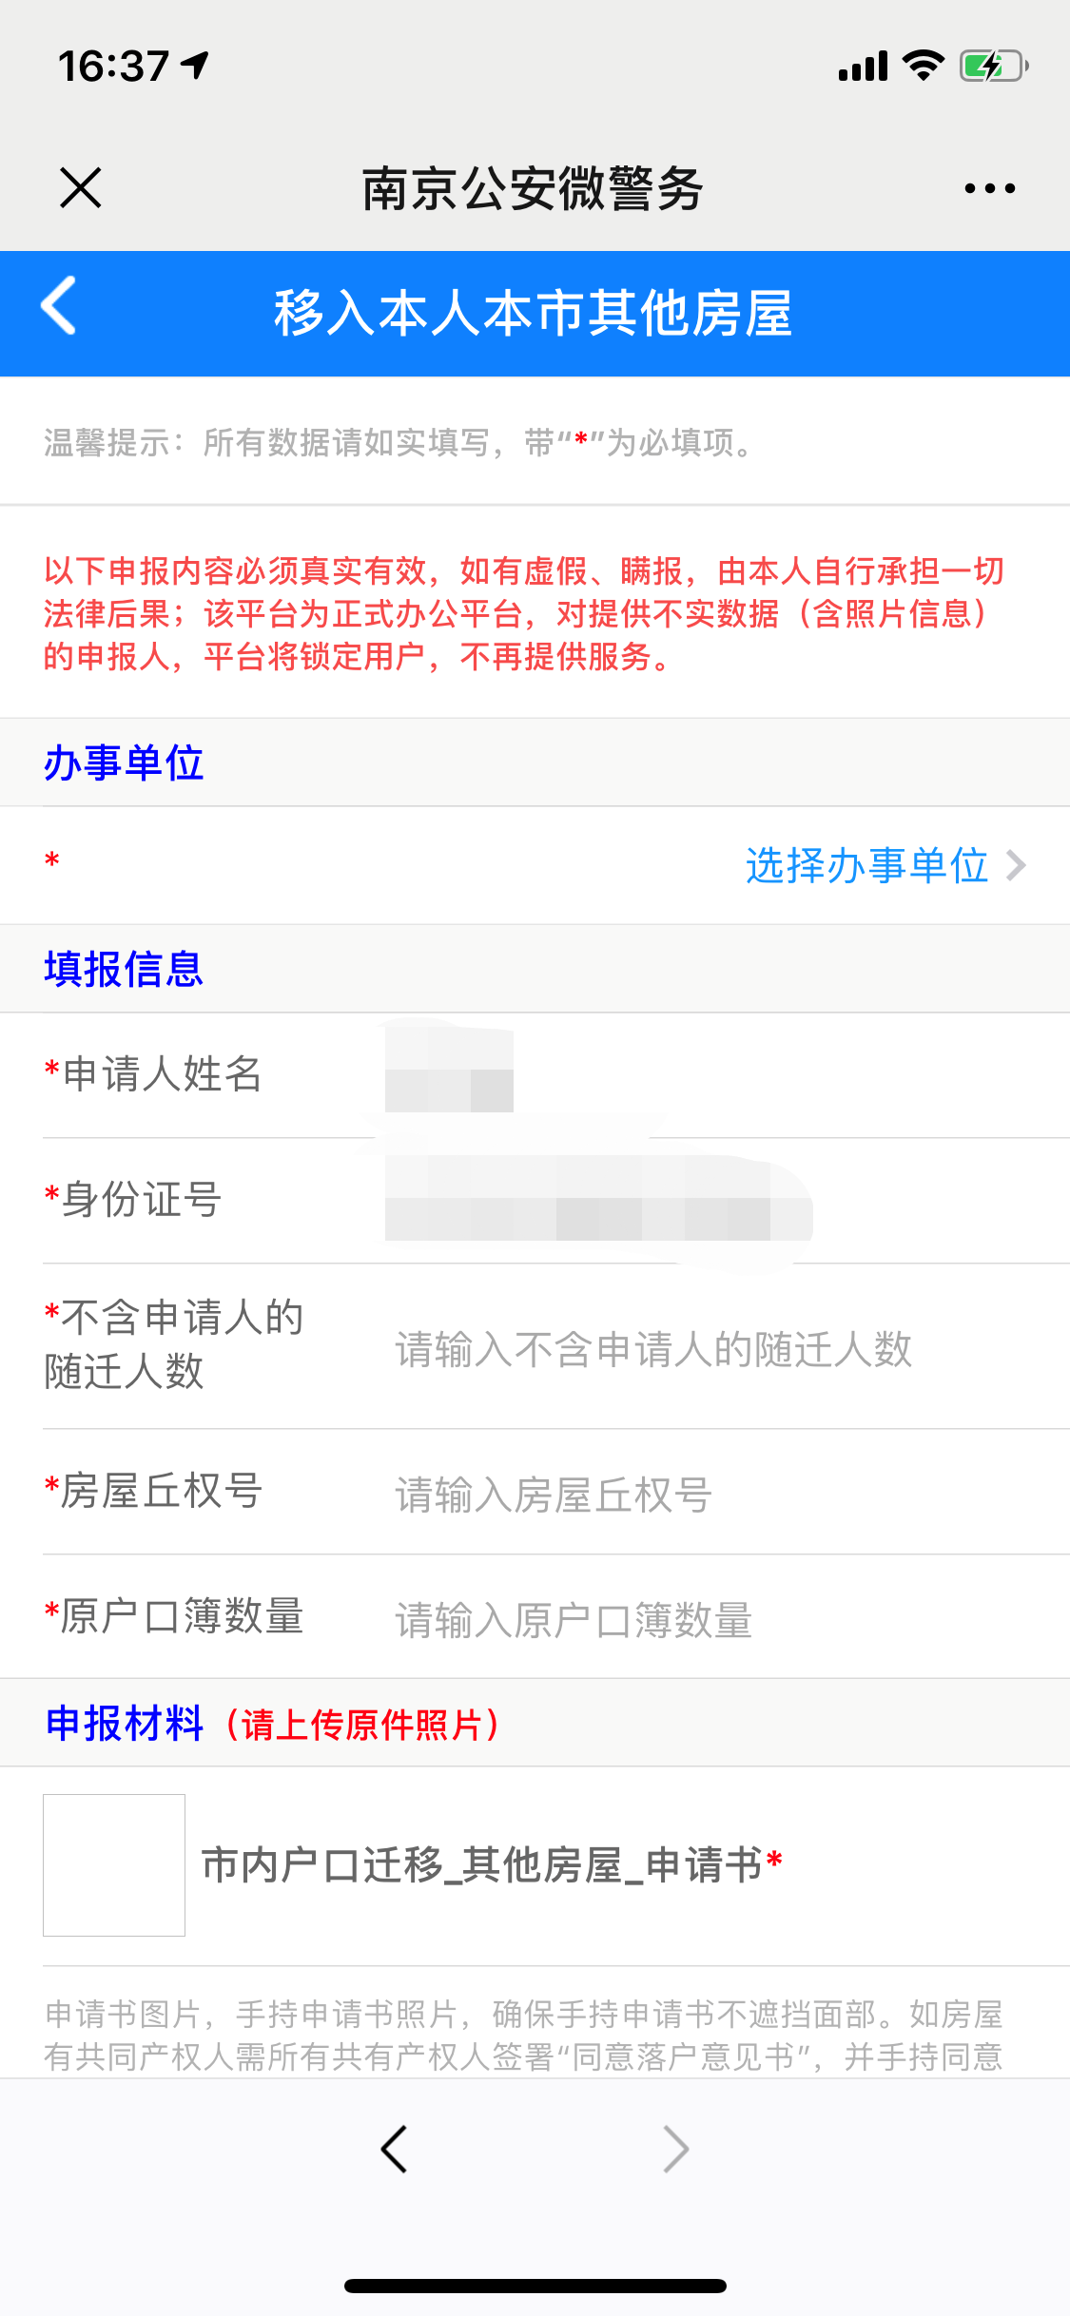
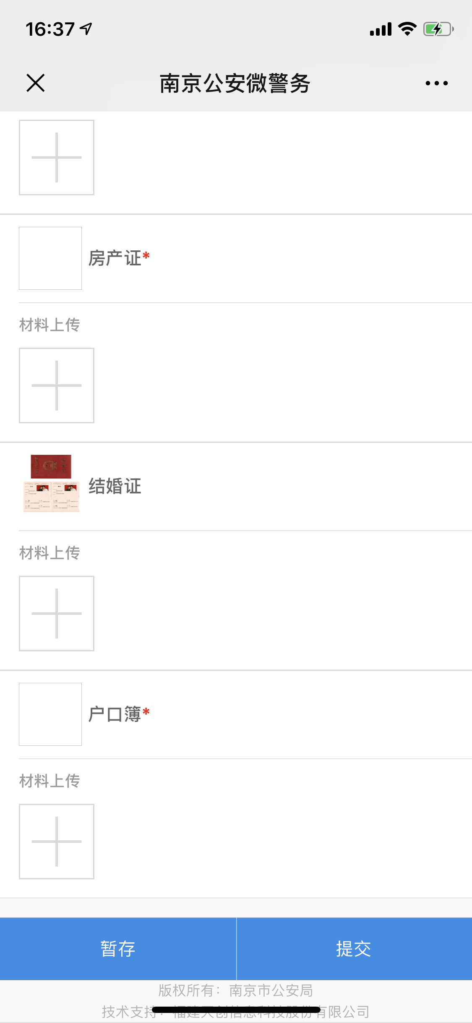
 | 移入本人本市其他房屋
序号 | 元素名称 | 元素说明
 | 办事单位
1 | 办事单位 | 选择办事单位
 | 填报信息
2 | 申请人姓名
3 | 身份证
4 | 不含申请人的随迁人数
5 | 房屋丘权号
6 | 愿户口簿数量
 | 申报材料
7 | 市内户口迁移_其他房屋_申请书
8 | 身份证 | 未毕业的不提供
9 | 房产证
10 | 结婚证
11 | 户口簿

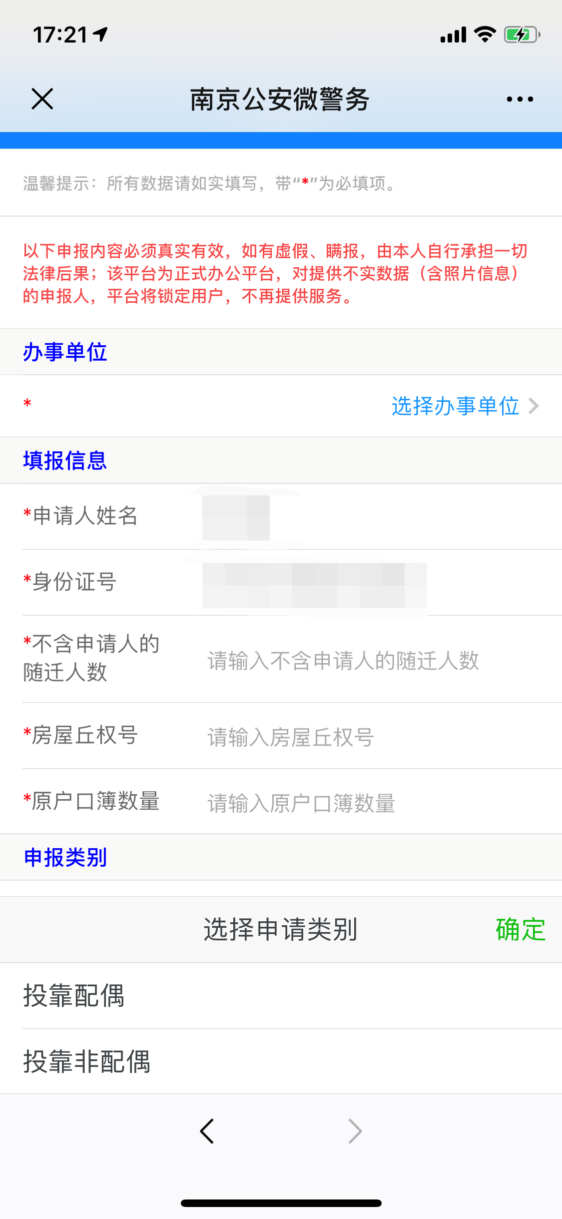
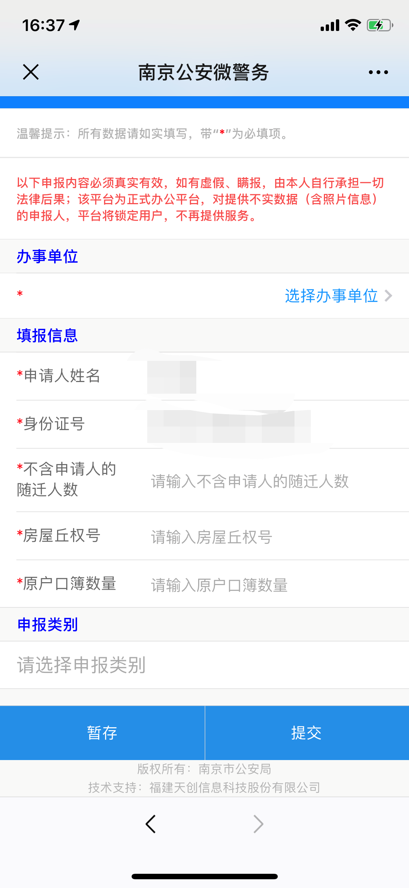
 | 投靠亲属
序号 | 元素名称 | 元素说明
 | 办事单位
1 | 办事单位 | 选择办事单位
 | 填报信息
2 | 申请人姓名
3 | 身份证
4 | 不含申请人的随迁人数
5 | 房屋丘权号
6 | 愿户口簿数量
 | 申报类别
7 | 选择申报类别

线上办理流程

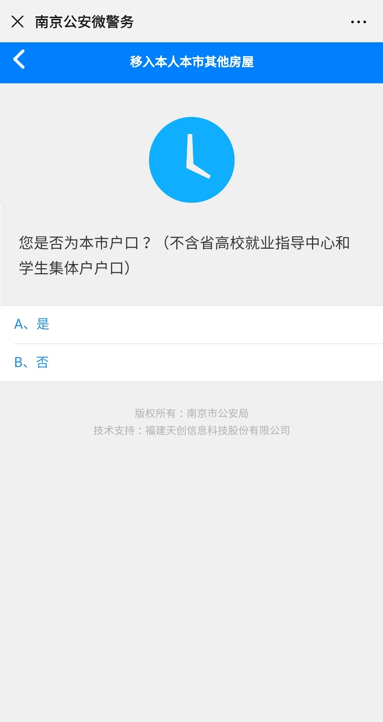
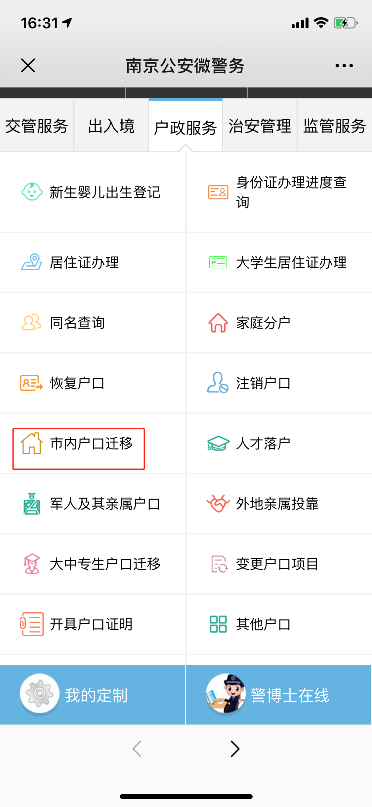
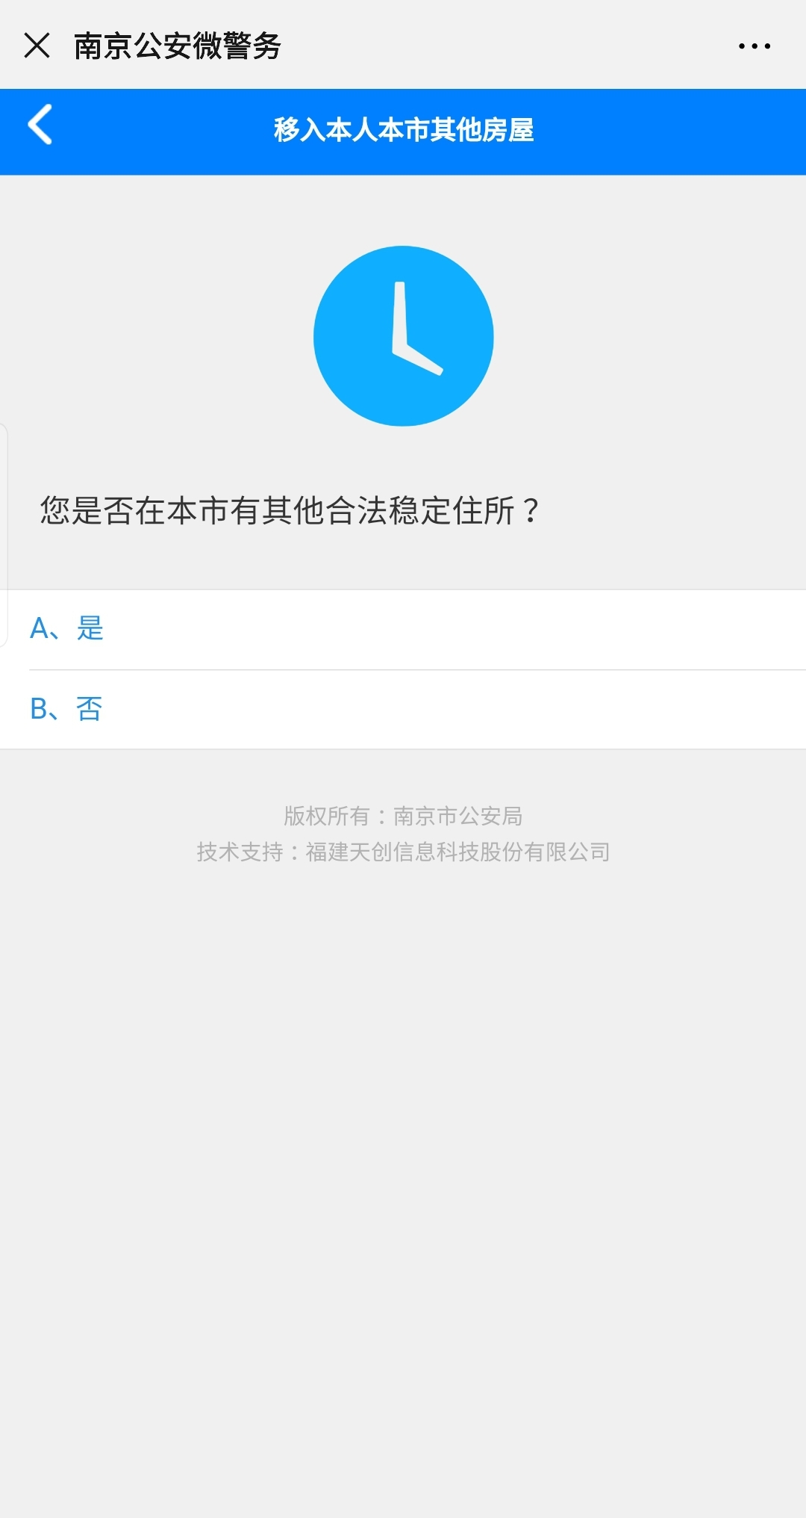
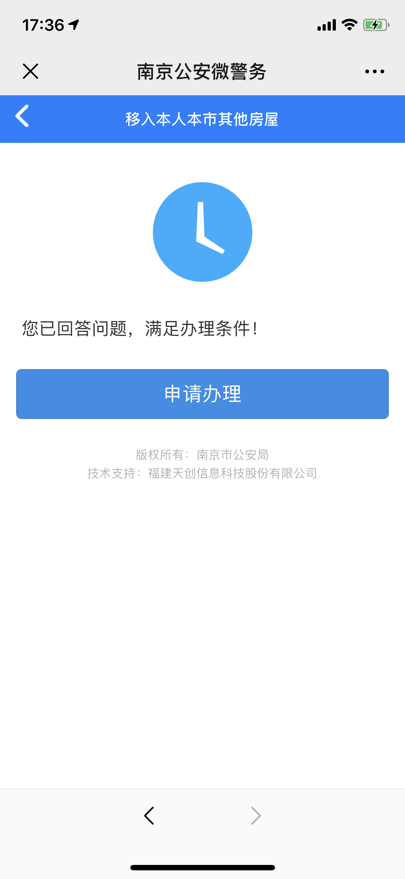

操作步骤 | 步骤名称 | 是否必须步骤 | 步骤描述
第一步 | 进入户口迁移 | 是 | 进入南京公安微警务，选择户政服务，进入市内户口迁移
第二步 | 市内户口迁移 | 是 | 选择相关迁移类型进行后续操作
第三步 | 迁移资格确认 | 是 | 用户根据页面显示问题进行回答，系统确定是否具有迁移资格，如若不具有资格直接退出，如若具有资格，进行下一步
第四步 | 办事指南一览 | 是 | 用户在此页面可以查看事项名称，办事依据和办事条件，用户确认后可点击在线申报
第五步 | 申报迁移 | 是 | 用户根据页面表单进行相关迁移数据的填写，可选择暂存也可直接提交
第六步 | 申报审核 | 是 | 后台对用户填写的数据进行审核，审核未通过户口迁移申报失败，审核通过，户口迁移申报成功

